母平均の推定1
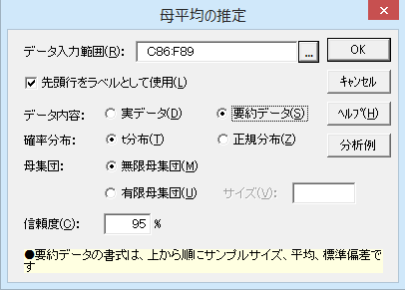
母平均の推定

機能概要
母集団から抽出した標本の平均（標本平均）の分布は、サンプルサイズ n が大きいとき、中心極限定理により正規分布に近似します。この正規分布の平均は母平均、標準偏差は母標準偏差を n の平方根で割った値（標本平均の標準誤差と言う）です。よって、標本抽出を繰り返すと、標本平均の95%は「母平均±標準誤差×1.96」の範囲に収まります。
通常、母平均を調べることはできないので、標本から得られた平均、標準偏差（不偏分散の平方根）、サンプルサイズを用い、「標本平均±標準誤差×1.96」の範囲を計算します。この範囲のことを母平均の95%信頼区間と言います。信頼度には95%か99%を用いるのが一般的です。信頼度を高くするほど、信頼区間が広がります。
サンプルサイズが小さいと標本平均の分布は正規分布にならないため、この場合は、n-1の自由度のt分布を利用して計算します。自由度が大きいとき、t分布は正規分布に近似する性質があるので、サンプルサイズに関わらず t分布を利用して信頼区間の推定ができます。
母集団のサイズが有限かつ数千以下の場合、母集団のサイズを指定することで信頼区間を狭めることができます。
例題
アイリス・セトｰサという種類のあやめ50株について、「がくの長さ」、「がくの幅」、「花弁の長さ」、「花弁の幅」の4つのデｰタがあります。これらのデｰタについて、平均と標準偏差を求め、母平均の95%信頼区間を計算します。

あやめのデータ（「アイリス・セトーサ」のみ抜粋）

操作手順（実デｰタから推定する場合）
①C30からF30のセルをドラッグしてセルを選択する。
②エクセル統計メニュｰから、［1標本の推定と検定］－［母平均の推定］を選択する。
ダイアログ-1が表示され、［データ入力範囲］には「C30:F80」が設定されています。［データ入力範囲］を変更したい場合は、データ入力範囲ボックスの右端のボタンをクリックして、変更することができます。
［データ内容］、［確率分布］、［母集団］、［信頼度］は初期設定のままです。
③［OK］ボタンをクリックする。
新しいワｰクシｰトが追加され、結果が出力されます。
実データ（ローデータ）の場合
No. | がくの長さ | がくの幅 | 花弁の長さ | 花弁の幅
1 | 5.1 | 3.5 | 1.4 | 0.2
2 | 4.9 | 3.0 | 1.4 | 0.2
3 | 4.7 | 3.2 | 1.3 | 0.2
4 | 4.6 | 3.1 | 1.5 | 0.2
5 | 5.0 | 3.6 | 1.4 | 0.2
6 | 5.4 | 3.9 | 1.7 | 0.4
7 | 4.6 | 3.4 | 1.4 | 0.3
8 | 5.0 | 3.4 | 1.5 | 0.2
9 | 4.4 | 2.9 | 1.4 | 0.2
10 | 4.9 | 3.1 | 1.5 | 0.1
11 | 5.4 | 3.7 | 1.5 | 0.2
12 | 4.8 | 3.4 | 1.6 | 0.2
13 | 4.8 | 3.0 | 1.4 | 0.1
14 | 4.3 | 3.0 | 1.1 | 0.1
15 | 5.8 | 4.0 | 1.2 | 0.2
16 | 5.7 | 4.4 | 1.5 | 0.4
17 | 5.4 | 3.9 | 1.3 | 0.4
18 | 5.1 | 3.5 | 1.4 | 0.3
19 | 5.7 | 3.8 | 1.7 | 0.3
20 | 5.1 | 3.8 | 1.5 | 0.3
21 | 5.4 | 3.4 | 1.7 | 0.2
22 | 5.1 | 3.7 | 1.5 | 0.4
23 | 4.6 | 3.6 | 1.0 | 0.2
24 | 5.1 | 3.3 | 1.7 | 0.5
25 | 4.8 | 3.4 | 1.9 | 0.2 | ダイアログ-1
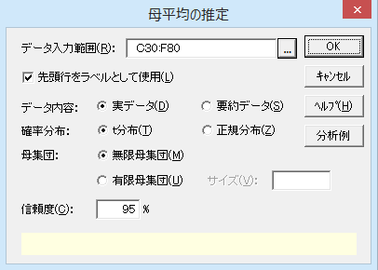
26 | 5.0 | 3.0 | 1.6 | 0.2
27 | 5.0 | 3.4 | 1.6 | 0.4
28 | 5.2 | 3.5 | 1.5 | 0.2
29 | 5.2 | 3.4 | 1.4 | 0.2
30 | 4.7 | 3.2 | 1.6 | 0.2
31 | 4.8 | 3.1 | 1.6 | 0.2
32 | 5.4 | 3.4 | 1.5 | 0.4
33 | 5.2 | 4.1 | 1.5 | 0.1
34 | 5.5 | 4.2 | 1.4 | 0.2
35 | 4.9 | 3.1 | 1.5 | 0.2
36 | 5.0 | 3.2 | 1.2 | 0.2
37 | 5.5 | 3.5 | 1.3 | 0.2
38 | 4.9 | 3.6 | 1.4 | 0.1
39 | 4.4 | 3.0 | 1.3 | 0.2
40 | 5.1 | 3.4 | 1.5 | 0.2
41 | 5.0 | 3.5 | 1.3 | 0.3
42 | 4.5 | 2.3 | 1.3 | 0.3
43 | 4.4 | 3.2 | 1.3 | 0.2
44 | 5.0 | 3.5 | 1.6 | 0.6
45 | 5.1 | 3.8 | 1.9 | 0.4
46 | 4.8 | 3.0 | 1.4 | 0.3
47 | 5.1 | 3.8 | 1.6 | 0.2
48 | 4.6 | 3.2 | 1.4 | 0.2
49 | 5.3 | 3.7 | 1.5 | 0.2
50 | 5.0 | 3.3 | 1.4 | 0.2

操作手順（要約デｰタから推定する場合）
要約デｰタから推定する場合、上から変数名、サンプルサイズ、平均、標準偏差（不偏分散の平方根）の順にデｰタをワｰクシｰトに入力しておきます。
①C86からF86のセルをドラッグしてセルを選択する。
②エクセル統計メニュｰから、［1標本の推定と検定］－［母平均の推定］を選択する。
ダイアログ-2が表示され、［デｰタ入力範囲］には「C86:F89」が設定されています。
データ
③［デｰタ内容］は［要約データ］を選択する
④［OK］ボタンをクリックする。
新しいワｰクシｰトが追加され、結果を出力します。
要約データの場合
変 数 | がくの長さ | がくの幅 | 花弁の長さ | 花弁の幅
サンプルサイズ | 50 | 50 | 50 | 50
平 均 | 5.006 | 3.428 | 1.462 | 0.246
標準偏差 | 0.352 | 0.379 | 0.174 | 0.105

ダイアログ-2

母平均の推定2
母平均の推定：母集団標準偏差未知・t分布

変 数 | がくの長さ | がくの幅 | 花弁の長さ | 花弁の幅
n | 50 | 50 | 50 | 50
不偏分散 | 0.1242 | 0.1437 | 0.0302 | 0.0111
標準偏差 | 0.3525 | 0.3791 | 0.1737 | 0.1054
標準誤差 | 0.0498 | 0.0536 | 0.0246 | 0.0149
下限値 | 4.9058 | 3.3203 | 1.4126 | 0.2160
平 均 | 5.0060 | 3.4280 | 1.4620 | 0.2460
上限値 | 5.1062 | 3.5357 | 1.5114 | 0.2760
信頼度 | 95%
母集団サイズ | 無限
区間推定の結果
標準誤差は標準偏差を n の平方根で割った値です。95%信頼区間では、平均値から下限値、上限値までの幅は、標準誤差の約2倍になります。
サンプルサイズ（n）を4倍にすると、信頼区間の幅は2分の1に狭まります。

母平均の検定1
母平均の検定

機能概要
調査や実験によって収集した1群の標本の母平均（母集団の平均）が、特定の値（比較値）と等しいと言えるか統計的に検定します。標本平均の分布が正規分布に近似する性質を利用した検定方法です。
サンプルサイズが小さいと標本平均の分布は正規分布にならないため、この場合は、n-1の自由度のt分布を利用します。自由度が大きくなるほどt分布は正規分布に近似していくので、サンプルサイズに関わらず t分布を利用して検定できます。
片側検定（対立仮説が「母平均が比較値よりも大きい」、もしくは、「比較値よりも小さい」のいずれか）の場合は片側P値により、両側検定（対立仮説が「母平均と比較値は異なる」）の場合は両側P値の値をみて有意判定を行ってください。
例題
糖尿病患者30人を測定して空腹時血糖値のデｰタを得ました。この標本デｰタから糖尿病患者の空腹時血糖値の母平均が、正常値の100mg/dlよりも高いといえるか 、有意水準 1%でt検定を行います。

糖尿病患者の空腹時血糖

操作手順（実デｰタから検定する場合）
①C27のセルをクリックしてセルを選択する。
②エクセル統計メニュｰから、［1標本の推定と検定］－［母平均の検定］を選択する。
ダイアログ-1が表示されます。［データ入力範囲］には「C27:C57」が設定されています。
データ範囲を事前に指定しないでダイアログを呼び出してしまったときや、データ入力範囲を変更したい場合は、データ入力範囲ボックスの右端のボタンをクリックして、変更することができます。
③［比較値］のボックスに「100］を入力する
④［OK］ボタンをクリックする。
新しいワｰクシｰトが追加され、結果が出力されます。
実データ（ローデータ）の場合
No. | 血糖値
1 | 139.3
2 | 120.5
3 | 122.9
4 | 138.1
5 | 127.1
6 | 147.5
7 | 146.0
8 | 132.9
9 | 131.3
10 | 140.2
11 | 141.0
12 | 140.7
13 | 148.3
14 | 136.4
15 | 150.3
16 | 138.4
17 | 133.1
18 | 138.8
19 | 137.3
20 | 154.7
21 | 142.5
22 | 133.2
23 | 136.8 | ダイアログ-1
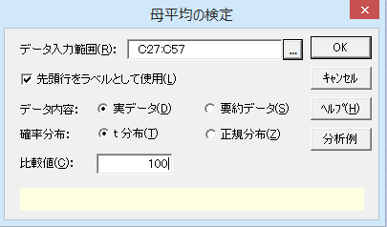
24 | 129.7
25 | 144.6
26 | 123.4
27 | 123.8
28 | 133.9
29 | 143.0
30 | 159.8

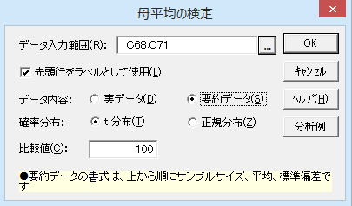
要約データの場合 |  | ダイアログ-2
変数 | 血糖値
サンプルサイズ | 30.0
平均 | 137.8
標本標準偏差 | 9.4

操作手順（要約デｰタから検定する場合）
要約デｰタから検定する場合、上から変数名、サンプルサイズ、平均、標準偏差（不偏分散の平方根）の順にデータをワークシートに入力しておきます。
①C68のセルをクリックしてセルを選択する。
②エクセル統計メニュｰから、［1標本の推定と検定］－［母平均の検定］を選択する。
ダイアログ-2が表示されます。［データ入力範囲］には「C68:C71」が設定されています。
③［デｰタ内容］は［要約データ］を選択する
④［比較値］のボックスに「100］を入力する
⑤［OK］ボタンをクリックする。
新しいワｰクシｰトが追加され、結果を出力します。

母平均の検定2
母平均の検定：t分布
t検定の結果
この標本から得られた空腹時血糖値の平均値は137.8460で、標準偏差は9.3753でした。標準誤差は標準偏差をnの平方根で割った値です。
平均値と比較値の差を標準誤差で割ると、検定統計量のt値が得られます。
対立仮説が「母平均が100mg/dlより高い」ですから片側検定になります。片側P値<0.01なので、帰無仮説は棄却され対立仮説が支持されました。
変 数 | 血糖値
n | 30
不偏分散 | 87.8954
標準偏差 | 9.3753
標準誤差 | 1.7117
平 均 | 137.8460
比較値 | 100.0000
差 | 37.8460
統計量:t | 22.1104
自由度 | 29
両側P値 | P < 0.001
*：P<0.05 **：P<0.01 | **
片側P値 | P < 0.001
*：P<0.05 **：P<0.01 | **

母分散の推定1
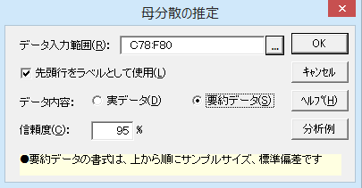
母分散の推定

機能概要
サンプルサイズ（n）、不偏分散、カイ二乗値を用いて、母分散の区間推定を行います。カイ二乗値は、n-1の自由度のカイ二乗分布より、上側、下側のα/2のパｰセント点を求めています。α＝100-信頼度(%)です。
推定の方法は母平均が未知か既知かで異なりますが、エクセル統計では母平均が未知の場合の信頼区間になります。
分散のままでは値が大きくなってしまうため、分散の平方根である標準偏差に変換して区間表示を行っています。要約デｰタから分析する場合も、分散ではなく標準偏差のデｰタを用意してください。
例題
アイリス・セトｰサという種類のあやめ50株について、「がくの長さ」、「がくの幅」、「花弁の長さ」、「花弁の幅」の4つのデｰタがあります。これらのデｰタについて、母標準偏差の95%信頼区間を計算します。

あやめのデータ（「アイリス・セトーサ」のみ抜粋）

操作手順（実デｰタから推定する場合）
①C24からF24のセルをドラッグして選択する。
②エクセル統計メニュｰから、［1標本の推定と検定］－［母分散の推定］を選択する。
ダイアログ-1が表示されます。［デｰタ入力範囲］には「C24:F74」が設定されています。
デｰタ範囲を事前に指定しないでダイアログを呼び出してしまったときや、デｰタの範囲を変更したいときは、データ入力範囲ボックスの右端のボタンをクリックして、変更することができます。
［信頼度］は初期設定のままなので変更していません。
③［OK］ボタンをクリックする。
新しいワｰクシｰトが追加され、結果が出力されます。
実データ（ローデータ）の場合
No. | がくの長さ | がくの幅 | 花弁の長さ | 花弁の幅
1 | 5.1 | 3.5 | 1.4 | 0.2
2 | 4.9 | 3.0 | 1.4 | 0.2
3 | 4.7 | 3.2 | 1.3 | 0.2
4 | 4.6 | 3.1 | 1.5 | 0.2
5 | 5.0 | 3.6 | 1.4 | 0.2
6 | 5.4 | 3.9 | 1.7 | 0.4
7 | 4.6 | 3.4 | 1.4 | 0.3
8 | 5.0 | 3.4 | 1.5 | 0.2
9 | 4.4 | 2.9 | 1.4 | 0.2
10 | 4.9 | 3.1 | 1.5 | 0.1
11 | 5.4 | 3.7 | 1.5 | 0.2
12 | 4.8 | 3.4 | 1.6 | 0.2
13 | 4.8 | 3.0 | 1.4 | 0.1
14 | 4.3 | 3.0 | 1.1 | 0.1
15 | 5.8 | 4.0 | 1.2 | 0.2
16 | 5.7 | 4.4 | 1.5 | 0.4
17 | 5.4 | 3.9 | 1.3 | 0.4
18 | 5.1 | 3.5 | 1.4 | 0.3
19 | 5.7 | 3.8 | 1.7 | 0.3
20 | 5.1 | 3.8 | 1.5 | 0.3
21 | 5.4 | 3.4 | 1.7 | 0.2
22 | 5.1 | 3.7 | 1.5 | 0.4
23 | 4.6 | 3.6 | 1.0 | 0.2
24 | 5.1 | 3.3 | 1.7 | 0.5
25 | 4.8 | 3.4 | 1.9 | 0.2
26 | 5.0 | 3.0 | 1.6 | 0.2 | ダイアログ-1
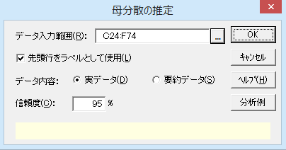
27 | 5.0 | 3.4 | 1.6 | 0.4
28 | 5.2 | 3.5 | 1.5 | 0.2
29 | 5.2 | 3.4 | 1.4 | 0.2
30 | 4.7 | 3.2 | 1.6 | 0.2
31 | 4.8 | 3.1 | 1.6 | 0.2
32 | 5.4 | 3.4 | 1.5 | 0.4
33 | 5.2 | 4.1 | 1.5 | 0.1
34 | 5.5 | 4.2 | 1.4 | 0.2
35 | 4.9 | 3.1 | 1.5 | 0.2
36 | 5.0 | 3.2 | 1.2 | 0.2
37 | 5.5 | 3.5 | 1.3 | 0.2
38 | 4.9 | 3.6 | 1.4 | 0.1
39 | 4.4 | 3.0 | 1.3 | 0.2
40 | 5.1 | 3.4 | 1.5 | 0.2
41 | 5.0 | 3.5 | 1.3 | 0.3
42 | 4.5 | 2.3 | 1.3 | 0.3
43 | 4.4 | 3.2 | 1.3 | 0.2
44 | 5.0 | 3.5 | 1.6 | 0.6
45 | 5.1 | 3.8 | 1.9 | 0.4
46 | 4.8 | 3.0 | 1.4 | 0.3
47 | 5.1 | 3.8 | 1.6 | 0.2
48 | 4.6 | 3.2 | 1.4 | 0.2
49 | 5.3 | 3.7 | 1.5 | 0.2
50 | 5.0 | 3.3 | 1.4 | 0.2

操作手順（要約デｰタから推定する場合）
要約デｰタから推定する場合、上から変数名、サンプルサイズ、標準偏差（不偏分散の平方根）の順にデｰタをワｰクシｰトに入力しておきます。
①C78からF78のセルをドラッグしてセルを選択する。
②エクセル統計メニュｰから、［1標本の推定と検定］－［母分散の推定］を選択する。
ダイアログ-2が表示されます。［デｰタ入力範囲］には「C78:F80」が設定されています。
③［デｰタ内容］は［要約データ］を選択する
④［OK］ボタンをクリックする。
新しいワｰクシｰトが追加され、結果を出力します。
要約データの場合
変 数 | がくの長さ | がくの幅 | 花弁の長さ | 花弁の幅
サンプルサイズ | 50 | 50 | 50 | 50
標準偏差 | 0.352 | 0.379 | 0.174 | 0.105

ダイアログ-2

母分散の推定2
母分散の推定：カイ二乗分布

変 数 | がくの長さ | がくの幅 | 花弁の長さ | 花弁の幅
n | 50 | 50 | 50 | 50
不偏分散 | 0.1242 | 0.1437 | 0.0302 | 0.0111
下限値 | 0.2949 | 0.3172 | 0.1453 | 0.0882
標準偏差 | 0.3525 | 0.3791 | 0.1737 | 0.1054
上限値 | 0.4382 | 0.4712 | 0.2159 | 0.1310
信頼度 | 95%

区間推定の結果
母標準偏差を区間推定すると、標準偏差の値から信頼限界の下限値までよりも、上限値までの方が広くなります。
同じサンプルサイズであれば、標準偏差が大きいほど、信頼区間も広がります。

母分散の検定1
母分散の検定

機能概要
母分散が任意の値と同じといえるか検定を行います。偏差平方和を、比較値（分散のままでは値が大きくなってしまうため標準偏差を［比較値］に入力します）を二乗した値で割り検定統計量を求めています。検定統計量は、n-1の自由度のカイ二乗分布に従います。
検定の方法は母平均が未知か既知かで異なりますが、エクセル統計では母平均が未知の場合の検定を行います。また、両側検定のみを行っています。
要約デｰタから分析する場合は、サンプルサイズ(n)と、分散ではなく標準偏差のデｰタを用意してください。
例題
ある工場では2つのラインでネジを生産しています。今回、生産ラインの機器を調整しました。調整前のAラインで生産したネジの径の標準偏差「0.3」と比較し、調整後により2つのラインで生産したネジの径のばらつきが小さくなっているかどうか、有意水準5%で検定します。

ネジの径

操作手順（実デｰタから検定する場合）
①C26からD26のセルをドラッグして選択する。
②エクセル統計メニュｰから、［1標本の推定と検定］－［母分散の検定］を選択する。
ダイアログ-1が表示されます。［デｰタ入力範囲］には「C26:D40」が設定されています。
デｰタ範囲を事前に指定しないでダイアログを呼び出してしまったときや、デｰタの範囲を変更したいときは、データ入力範囲ボックスの右端のボタンをクリックして、変更することができます。
③［比較値］ボックスに「0.3」を入力する。
④［OK］ボタンをクリックする。
新しいワｰクシｰトが追加され、結果が出力されます。
実データ（ローデータ）の場合
No. | Ａライン | Ｂライン
1 | 13.7 | 13.5
2 | 13.5 | 13.2
3 | 13.6 | 13.6
4 | 13.5 | 13.8
5 | 13.8 | 14.1
6 | 13.9 | 13.8
7 | 14.1 | 13.2
8 | 13.6 | 14.1
9 | 13.8 | 13.8
10 | 13.5 | 13.5
11 | 13.4 | 13.6
12 | 13.7 | 13.8
13 | 13.6 | 13.3
14 | 13.9 | 13.5

 |  |  | ダイアログ-1
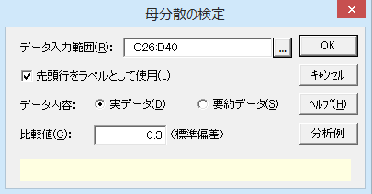

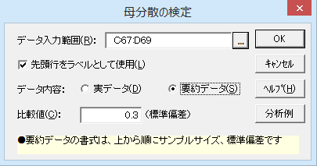
 |  |  | ダイアログ-2
要約データの場合
変数 | Ａライン | Ｂライン
サンプルサイズ | 14 | 14
標準偏差 | 0.196 | 0.289

操作手順（要約デｰタから検定する場合）
要約デｰタから推定する場合、上から変数名、サンプルサイズ、標準偏差（不偏分散の平方根）の順にデｰタをワｰクシｰトに入力しておきます。
①C67からD67のセルをドラッグして選択する。
②エクセル統計メニュｰから、［1標本の推定と検定］－［母分散の検定］を選択する。
ダイアログ-2が表示されます。［デｰタ入力範囲］には「C67:D69」が設定されています。
③［デｰタ内容］は［要約データ］を選択する
④［比較値］ボックスに「0.3」を入力する。
⑤［OK］ボタンをクリックする。
新しいワｰクシｰトが追加され、結果を出力します。

母分散の検定2
母分散の検定：カイ二乗分布

母分散の検定結果
対立仮説は「標準偏差が小さくなっている」であることから、片側検定になります。片側P値をみるとAラインは0.0382でP<0.05となり、統計的にみて標準偏差は小さくなっていると言えます。
Bラインでは0.4801であることから、帰無仮説が棄却されず標準偏差は小さくなったとは言えません。
変 数 | Ａライン | Ｂライン
n | 14 | 14
標準偏差 | 0.1956 | 0.2894
不偏分散 | 0.0382 | 0.0837
比較値 | 0.0900 | 0.0900
比 | 0.4249 | 0.9304
カイ二乗値 | 5.5238 | 12.0952
自由度 | 13 | 13
両側P値 | 0.0764 | 0.9603
*：P<0.05 **：P<0.01
片側P値 | 0.0382 | 0.4801
*：P<0.05 **：P<0.01 | *

母比率の推定1
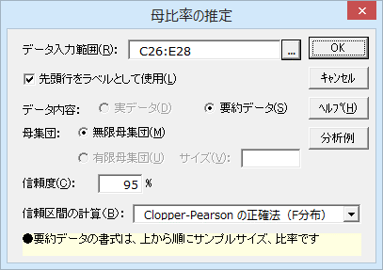
母比率の推定
機能概要
標本のサンプルサイズ n と標本比率 p（標本に占める比率）のデｰタから、母比率（母集団における比率）を区間推定します。
標本比率 p の分散はp（1－p）で求めることができます。分散を n で割り、さらに平方根を求めると標本比率の標準誤差が求まります。nが大きいとき信頼区間はp±標準誤差×1.96です。したがって、pが0.5のとき分散が最も大きいので信頼区間も最も広くなります。nを4倍にすると信頼区間は半分になり、nを4分の1にすると信頼区間は倍に広がります。
nが30未満とサンプルサイズが小さいときは［Clopper-Pearsonの正確法（F分布）］により区間推定を行います。母集団のサイズが分かっているときは［有限母集団］を選択し母集団の［サイズ］を入力して信頼区間を狭めることができます。ただし、母集団サイズが数千を超えると無限母集団のときと信頼区間は変わらなくなります。
例題
日本国内の家庭を対象に、ホットプレｰト、コｰヒｰメｰカｰ、浄水器の保有状況を調べた3つの調査結果があります。各製品の日本の全世帯での保有率を、Clopper-Pearsonの正確法（F分布）を用い95%信頼区間を推定します。

操作手順（要約デｰタから推定する）
要約デｰタから推定する場合、上から変数名、サンプルサイズ、比率の順にデｰタをワｰクシｰトに入力しておきます。
①C26からE26のセルをドラッグし、エクセル統計メニュｰから［１標本の推定と検定］－［母比率の推定］を選択する。
ダイアログが表示され、［デｰタ入力範囲］には「C26:E28」が設定されています。
［確率分布］、［母集団］、「信頼度」は初期設定のままなので変更はありません。
②［信頼区間の計算］で「Clopper-Pearsonの正確法（F分布）」をクリックする。
③［OK］ボタンをクリックする。
新しいワｰクシｰトが追加され、結果が出力されます。
台所・厨房機器の保有率
（要約データのみ可）
変数 | ホットプレート | コーヒーメーカー | 浄水器
サンプルサイズ | 300 | 500 | 200
保有率 | 79.0% | 51.0% | 30.0%

母比率の推定2
母比率の推定

変 数 | ホットプレート | コーヒーメーカー | 浄水器
n | 300 | 500 | 200
下限値 | 73.93% | 46.52% | 23.74%
比 率 | 79.00% | 51.00% | 30.00%
上限値 | 83.48% | 55.46% | 36.86%
信頼度 | 95%
信頼区間の計算 | Clopper-Pearson の正確法（F分布）
母集団サイズ | 無限

区間推定の結果
F分布を用いて母比率を区間推定した結果が出力されます。

母比率の検定1
母比率の検定

機能概要
標本のサンプルサイズ n と標本比率 p （標本に占める比率）のデｰタから、母比率がある特定の比率πと等しいといえるかどうか検定します。
母比率の検定と母比率の区間推定は同じ理論に基づいていて、πの95%信頼区間の外側にpがあるとき、5%の有意水準で母比率はπと異なります。
例題
4月のある日の巨人・阪神戦の視聴率を調査した結果があります。この視聴率が5年前の4月の巨人戦の視聴率13%より下がっているといえるのか、有意水準5%で検定します。

テレビ視聴率 - 巨人・阪神戦 -

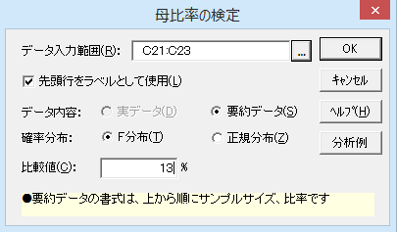
要約データ
変数 | 関東
サンプルサイズ | 500
視聴率 | 10.4%

操作手順（要約デｰタから推定する）
要約デｰタから推定する場合、上から変数名、サンプルサイズ、比率の順にデｰタをワｰクシｰトに入力しておきます。
①C21のセルをクリックする。
②エクセル統計メニュｰから、［1標本の推定と検定］－［母比率の検定］を選択する。
ダイアログが表示され、［デｰタ入力範囲］には「C21:C23」が設定されています。
③［比較値］ボックスに「13」を入力します。
［確率分布］は初期設定の通り［F分布］を使用します。
④［OK］ボタンをクリックする。
新しいワｰクシｰトが追加され、結果を出力します。

母比率の検定2
母比率の検定：F分布

比率の検定の結果
対立仮説は「5年前の視聴率よりも下がっている」であることから、片側検定となります。片側P値をみると0.0451でありP<0.05となるので、統計的に有意に下がっていると言えます。
変 数 | 関東
n | 500
比 率 | 10.40%
比較値 | 13.00%
差 | 2.60%
統計量:F | 1.2631
自由度1 | 106
自由度2 | 896
両側P値 | 0.0901
*：P<0.05 **：P<0.01
片側P値 | 0.0451
*：P<0.05 **：P<0.01 | *

